SG-Free บานตรง-แบบอิสระ
 | สอบเทียบอาคารชลประทาน
 | ศูนย์อุทกวิทยาชลประทานภาคเหนือตอนบน ( สำนักงานชลประทานที่ 1 )
 | พ.ศ.2563

1 | ข้อมูลทางกายภาพ
 | 1.1 ข้อมูลระบบส่งน้ำที่ตั้งของอาคาร
 | - ข้อมูลทั่วไปของอาคาร |  | ปตร.วังปาน |  | อาคาร
 | - โครงการ |  | โครงการประตูระบายน้ำวังปาน
 | - ตำแหน่งที่ตั้ง กม. |  |  |  | คลองสายใหญ่
 | อำเภอ |  | เวียงหนองล่อง |  | จังหวัด | ลำพูน
 | - พิกัด
 | - ลักษณะคลอง |  | ÿ คลองดิน |  | ÿ คลองดาดคอนกรีต

 | 1.2 ข้อมูลอาคาร
 | - ชื่ออาคาร
 | - ประเภทบาน ÿ ประตูระบายน้ำบานตรง (Sluice gate) |  |  |  |  | 1 | บาน
 |  |  | ขนาดบาน | กว้าง |  | 2.00 | เมตร
 |  |  |  | สูง |  | 2.00 | เมตร
 | - ระดับพื้น Inlet |  |  |  |  |  | เมตร (รทก.)
 | - ระดับพื้น Outlet |  |  |  |  |  | เมตร (รทก.)
 | - ระดับพื้นธรณีอาคาร |  |  |  |  | 266.50 | เมตร (รทก.)
 | - ปริมาณน้ำไหลผ่านสูงสุด |  |  |  |  |  | ลูกบาศก์เมตร/วินาที
 | - รัศมีความโค้งของบาน (สำหรับบานโค้ง) |  |  |  |  | - | เมตร

 | 1.3 รูปภาพอาคารชลประทาน
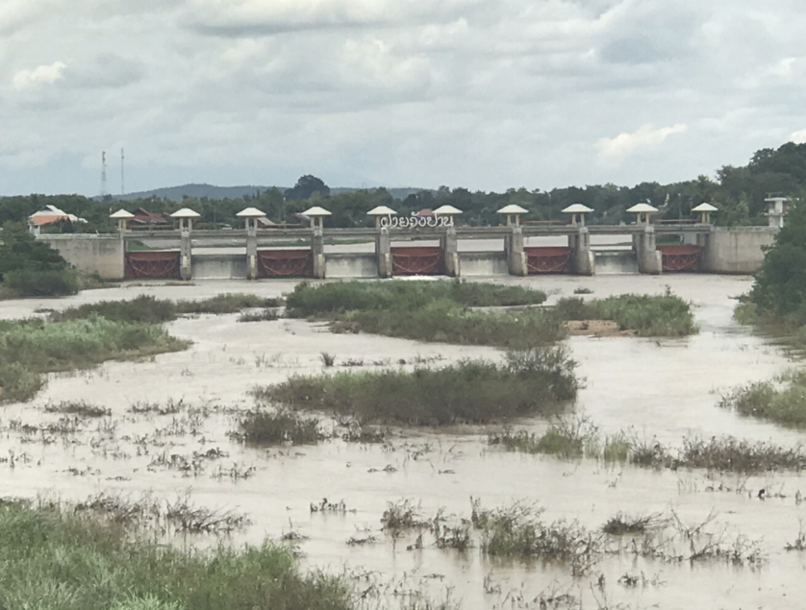

2 | ข้อมูลการสอบเทียบอาคารชลประทาน
 | ÿ ประตูระบายน้ำบานตรง (Sluice gate)
 | ÿ การไหลแบบอิสระ (Free flow)
 | สูตรการคำนวนสอบเทียบอาคาร

 | เมื่อ | Q = ปริมาณน้ำผ่านอาคาร (ลบ.ม./วินาที)
 |  | C = สัมประสิทธิ์ปริมาณน้ำเมื่อการไหลเป็นแบบอิสระ
 |  | L = ความกว้างของช่องประตูระบาย (เมตร)
 |  | Go = การเปิดบาน (เมตร)
 |  | H = ระดับน้ำด้านหน้าประตู - ระดับน้ำด้านท้ายประตู (เมตร)
 |  | g = ความเร่งเนื่องจากแรงโน้มถ่วง (เมตร/วินาที)

ที่ | ระดับน้ำ | ระดับ | H |  | ระยะเปิดบาน | Q | H/Go | Cd
 | ด้านเหนือน้ำ | ธรณี |  |  | (Go)
 | ม.(รทก./รสม.) | ม.(รทก./รสม.) |  |  | ม. | ลบ.ม./วินาที
1 | 272.65 | 266.50 | 6.15 | 10.9847 | 0.30 | 45.16 | 20.500 | 6.852
2 | 272.75 | 266.50 | 6.25 | 11.0736 | 0.60 | 54.88 | 10.417 | 4.130
3 | 272.77 | 266.50 | 6.27 | 11.0913 | 0.90 | 80.83 | 6.967 | 4.049
4 | 272.77 | 266.50 | 6.27 | 11.0913 | 1.20 | 104.92 | 5.225 | 3.941
5 | 272.77 | 266.50 | 6.27 | 11.0913 | 1.50 | 121.81 | 4.180 | 3.661

สอบเทียบอาคาร ปตร.วังปาน โครงการ ประตูระบายน้ำวังปาน
20.500 | 6.852
10.417 | 4.130
6.967 | 4.049
5.225 | 3.941
4.180 | 3.661

3 | ข้อมูลการเปิดบานในระดับต่างๆ

ที่ | ระดับน้ำ | ระดับธรณี | H | ระยะเปิดบาน | H/Go | Cd | ปริมาณน้ำไหลผ่าน
 | ด้านเหนือน้ำ |  |  | (Go)
 | ม.(รทก./รสม.) | ม.(รทก./รสม.) |  | ม. |  |  | ลบ.ม./วินาที
1 | 272.65 | 266.50 | 6.15 | 0.30 | 20.500 | 6.644 | 43.7919
2 | 272.75 | 266.50 | 6.25 | 0.60 | 10.417 | 4.710 | 62.5936
3 | 272.77 | 266.50 | 6.27 | 0.90 | 6.967 | 4.049 | 80.8299
4 | 272.77 | 266.50 | 6.27 | 1.20 | 5.225 | 3.715 | 98.8810
5 | 272.77 | 266.50 | 6.27 | 1.50 | 4.180 | 3.514 | 116.9322

หมายเหตุ สามารถนำไปใช้คำนวณในการยกบานระบายที่ระดับต่างๆ โดยป้อนข้อมูลระดับด้านเหนือน้ำและระดับที่ต้องการยกบาน
 | จะสามารถทราบปริมาณน้ำไหลผ่านอาคารได้ (กรอกข้อมูลในช่องว่างเท่านั้น ยกเว้นช่องสีทึบ)

